PO_001
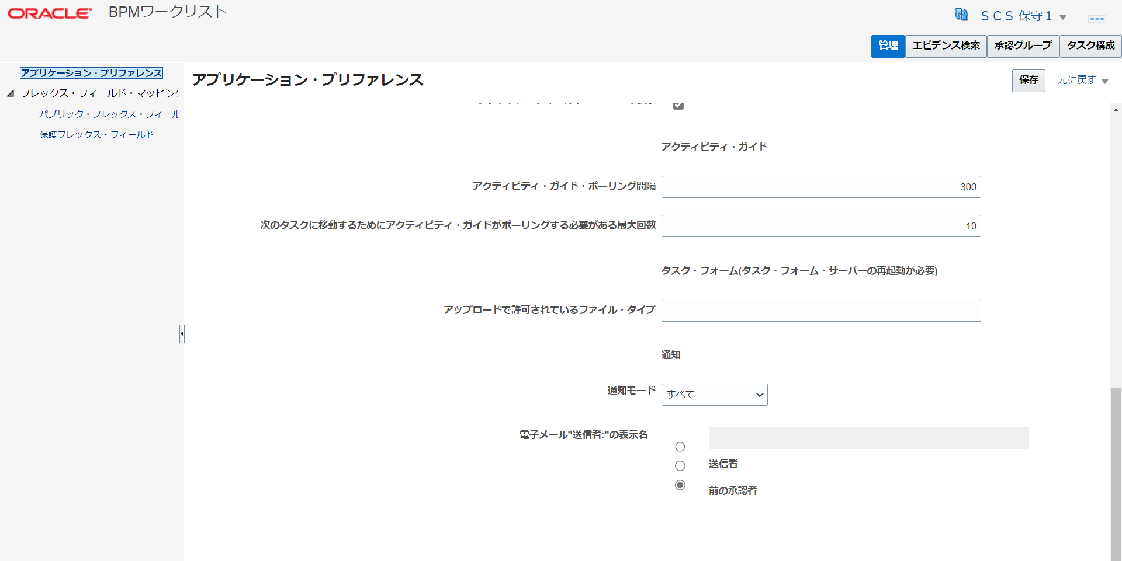
目次
BPMワークリスト
画面右上「設定およびアクション」より
設定と保守-> 調達-> 承認グループの管理 （出てこない場合、右の三本線マークから「検索」で承認グループの管理を選択）

1.管理を押下し、アプリケーション・プリファレンスを開く。

2.通知モードが"すべて"になっていることを確認

